学習内容
1 | 前回までのまとめ

 | 1 | run = create + start

 | 2 | デフォルトコマンドの上書き
 |  | コマンド：docker ｒun <image> <command>

 | 3 | 「-it」について

 | 4 | コンテナの削除
 |  | コマンド： docker rm, docker system prune

 | 5 | コンテナの独立性

 | 6 | コンテナ名の指定
 |  | コマンド： docker run --name <container-name> <image>

 | 7 | ddetach vs foreground
 |  | コマンド： docker run -d <image>, docker run --rm <image>

2 | Dockerfileとは？

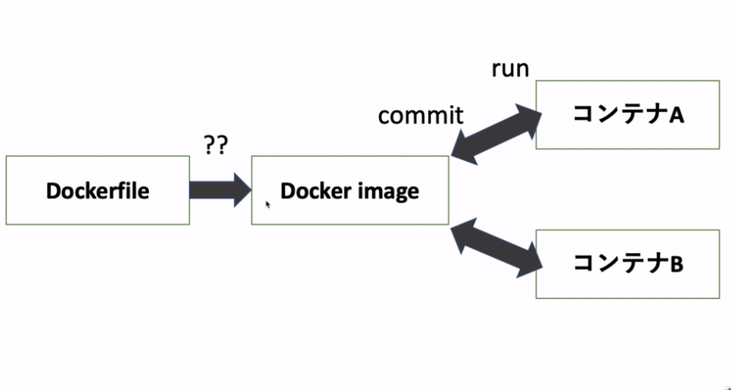

 | dockerfileはdocker image の設計図である。
 | dockerfileはテキストベースで書かれており、これを見ればDocker imageがどういうものなのかが
 | わかる。

3 | Dockerfileを見てみよう！

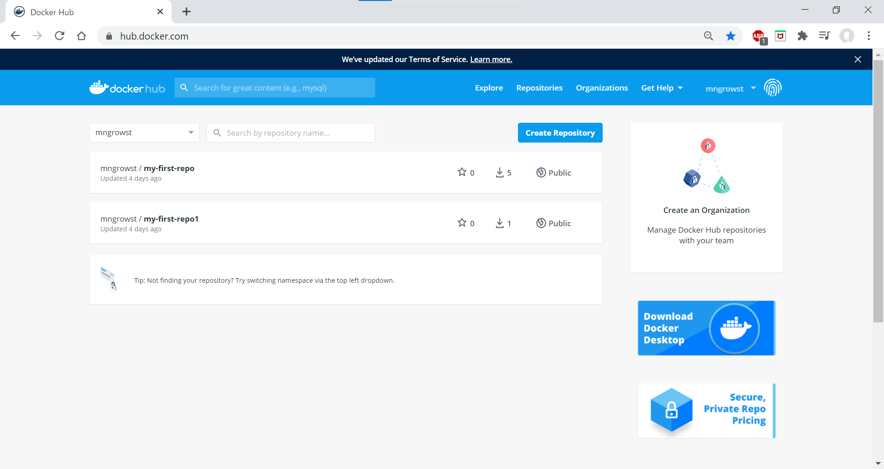
 |  |  |  | Dockerhubにて
 |  |  |  | ubuntuを検索

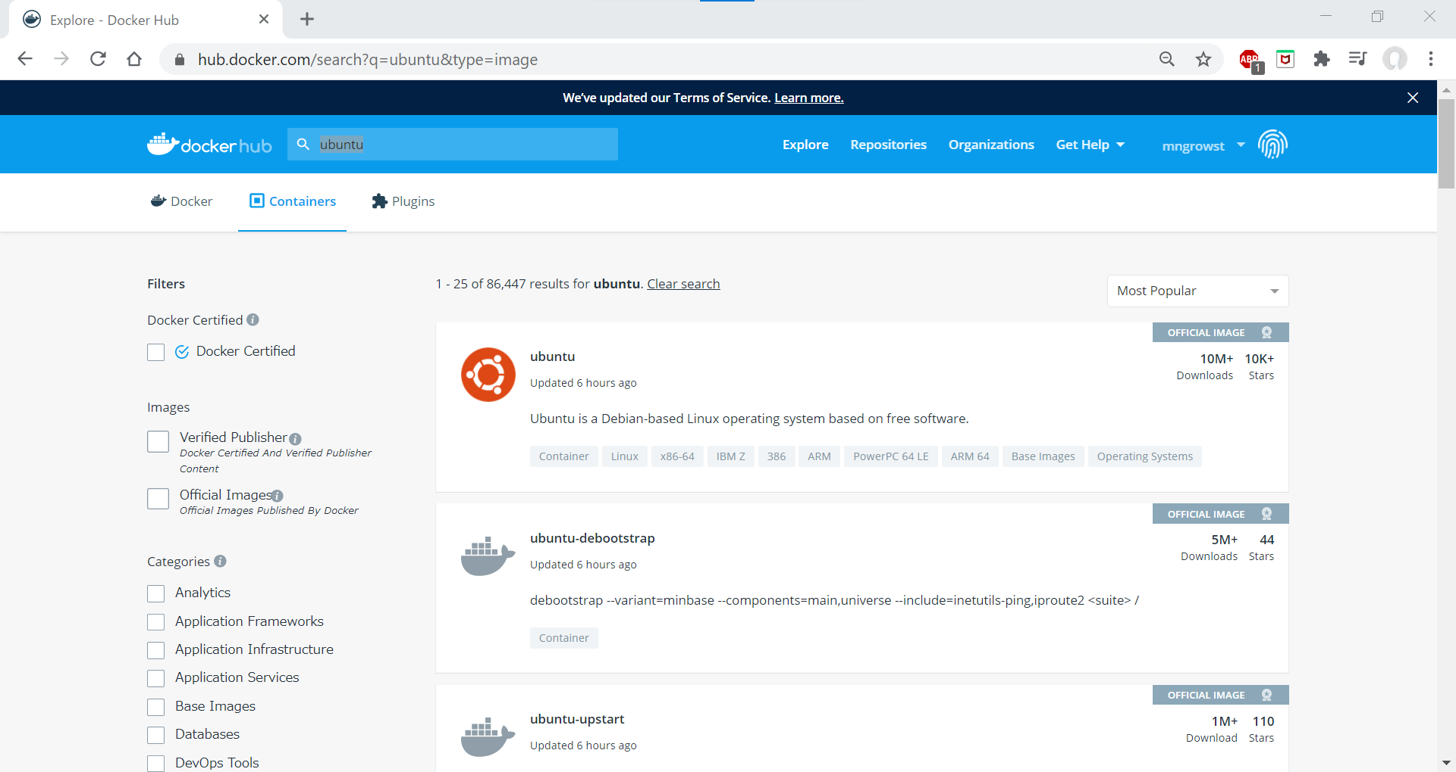
 |  |  |  | ubuntuクリック

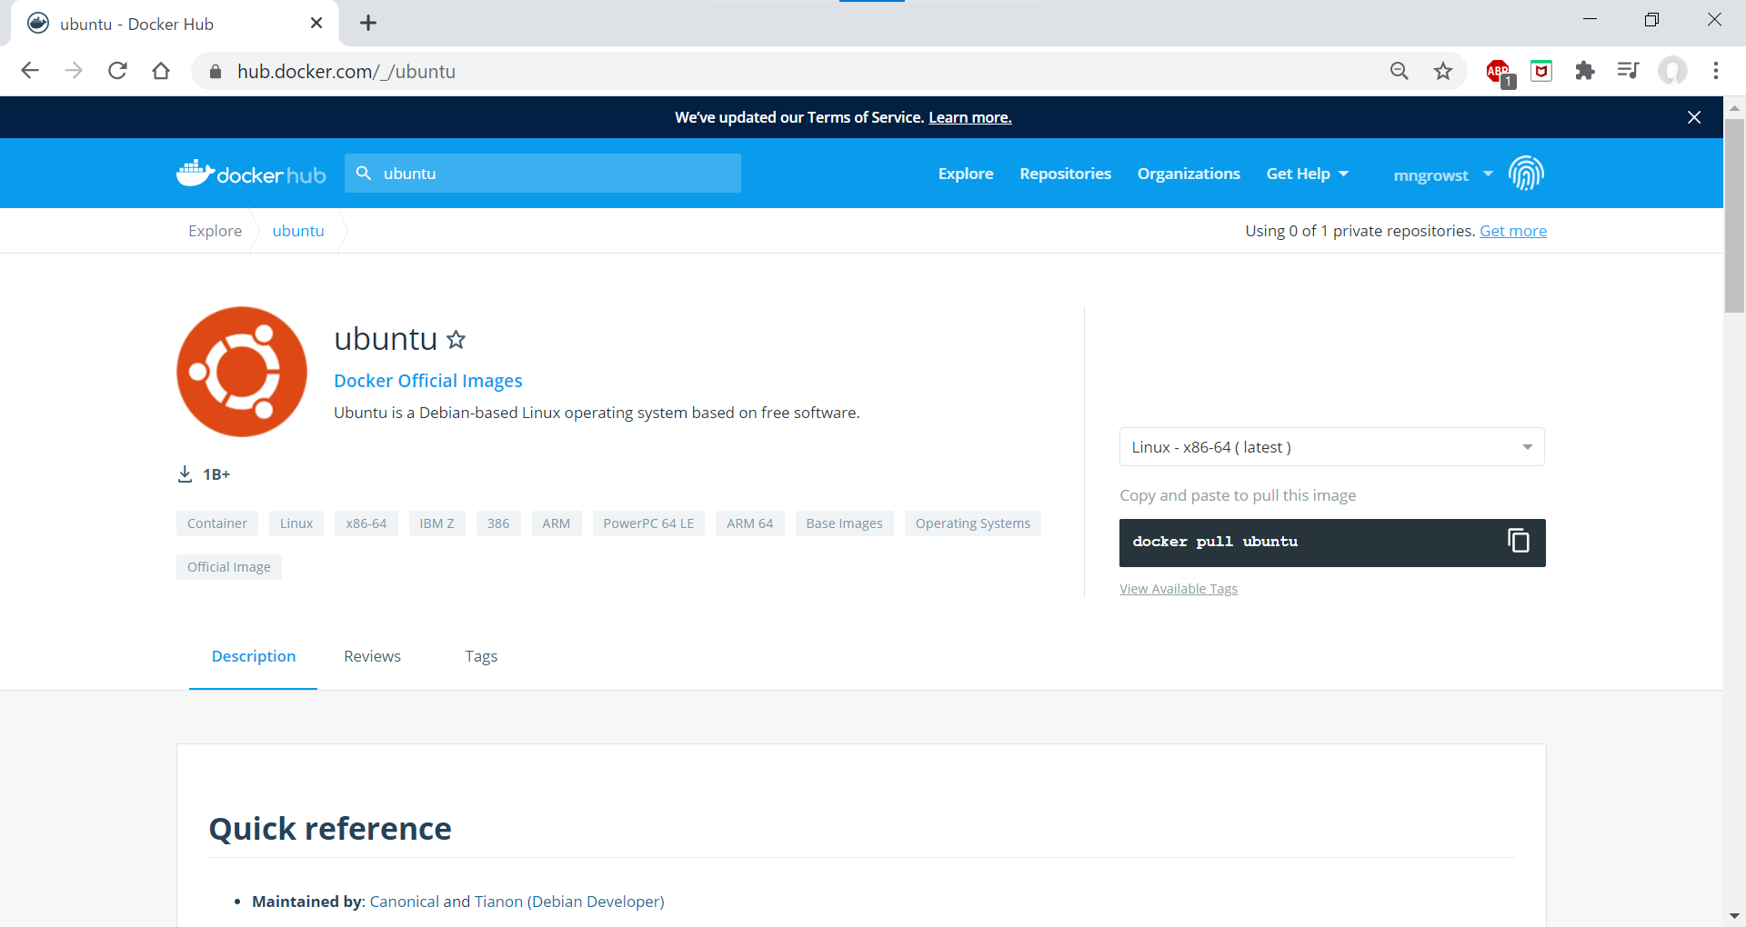
 |  |  |  | 開いたページの

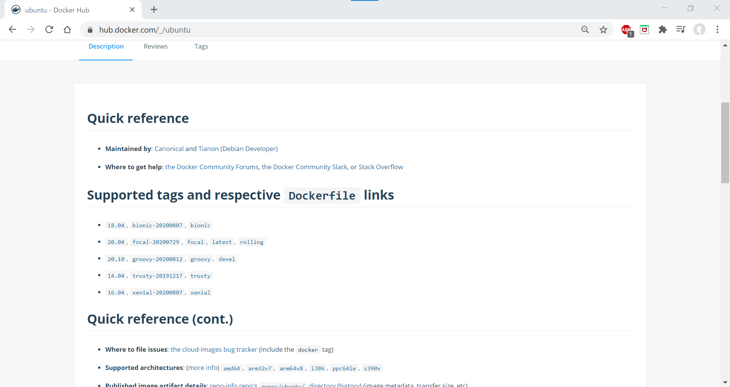
 |  |  |  | 下のほうにdockerfileのリンクがあるので確認

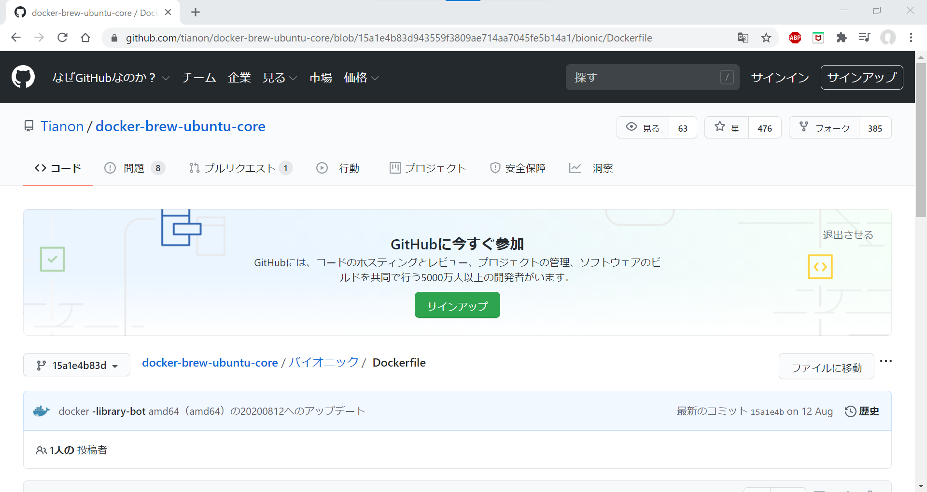

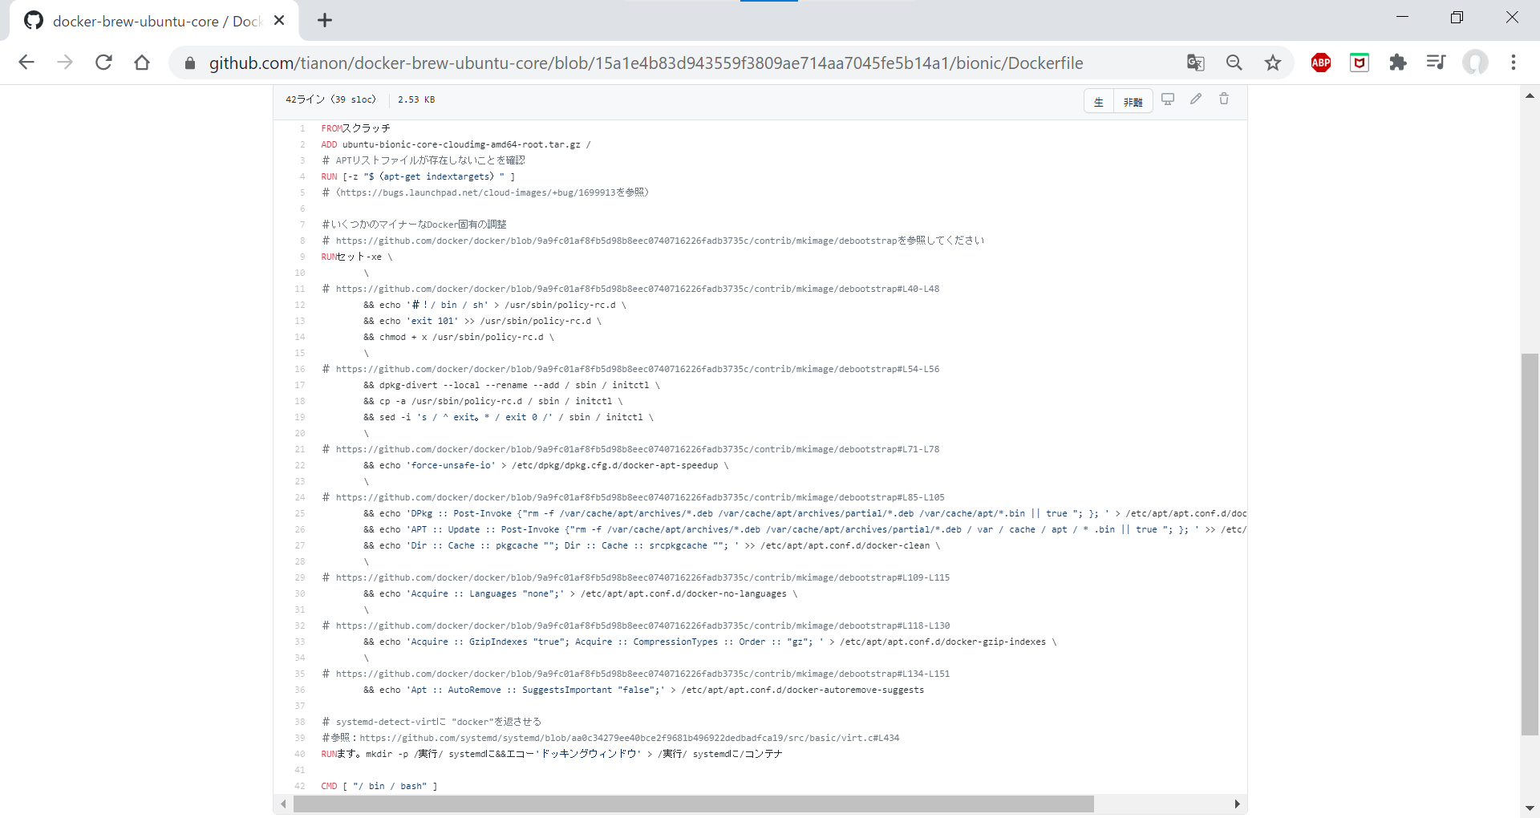
 |  |  |  | dockerimageを作るためのコマンドが記述されている。

4 | Dockerfileを作ってみよう！

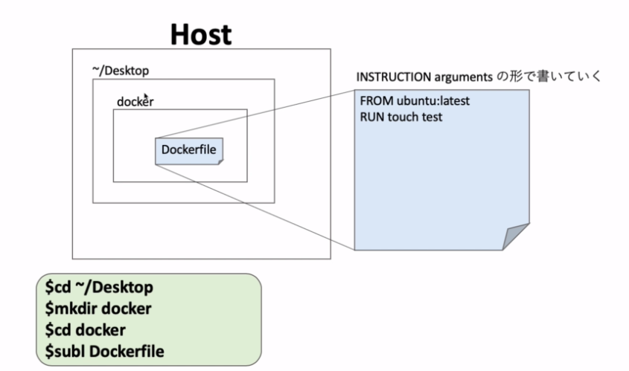

 |  | 問題発生
 |  | 現在Windowsでubuntu 20.04 ltsっを実行して今までやってきたが、ここでコマンド：ｃｄ ~/Ｄｅｓｋｔｏｐ
 |  | 効かず、この講義の実際の作業に進むことができなかった。

 |  | ここでは講義内容のキャプチャーを元にまとめることとする。

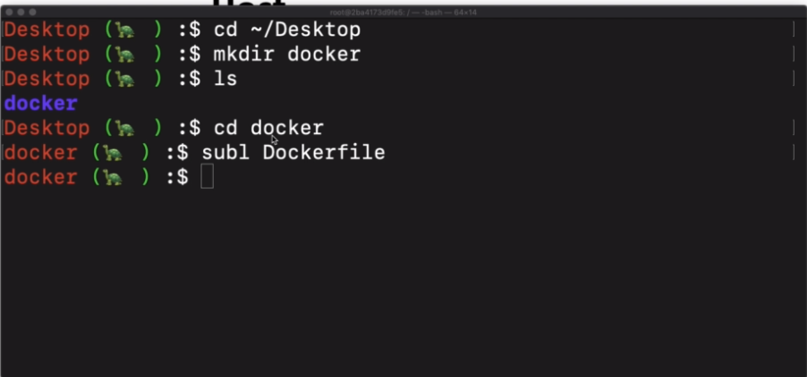

 |  | デスクトップに移動し、dockerというファイルを作り、dockerに移動dockerfileを作成。

 |  | ファイルの中身を書き保存

 |  | コマンド
 |  | cat <filename>

 |  | でファイルの中身を確認

5 | DockerfileをbuildしDocker imageを作る

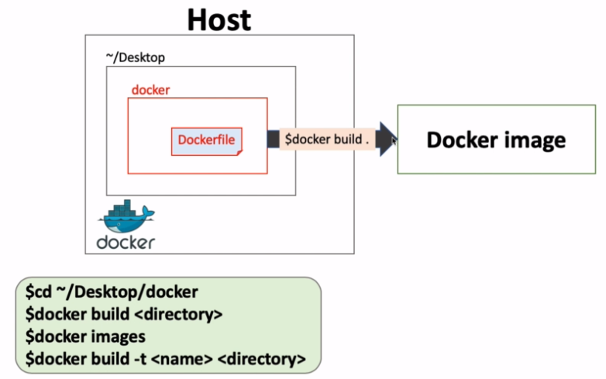

 | 今回は4で作成したdockerfileを
 | コマンド
 | docker build <directory>
 | を使ってDocker imageを作る。

 | ここで、dockerfileとDocker image、コンテナの関係性を以下に示す。

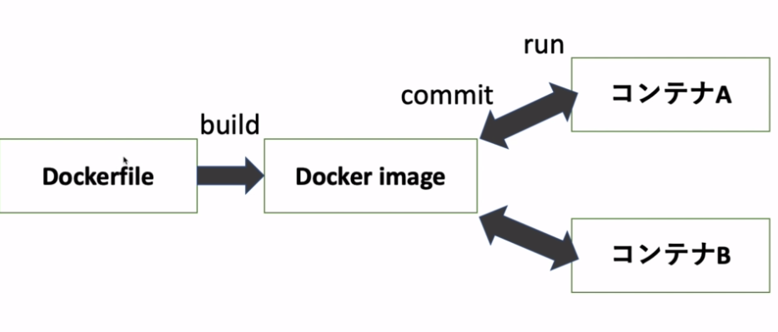

 | 作成したdockerのフォルダに移動し、中身を確認

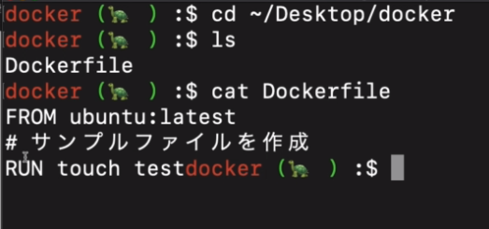

 | コマンド
 | docker build . |  | ※ドットを付ける

 | でimageを作成する。

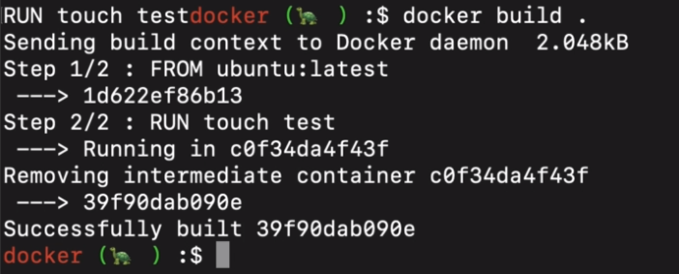

 | コマンド
 | docker images
 | でステータスを確認するとTAGが<none>となっている。
 | これは作られたimageがダンぐリングしていることを示している。
 | ダングリングとはコンテナで割り当てられていないか、使用されていないことを意味します。

 | ここで、タグに<none>が入っていると使いにくいと思うので、ビルドする際に名前をつける方法を示す。

 | コマンド
 | docker build -t <name> <directory>

 | 名前をnew-ubuntuとして作成。

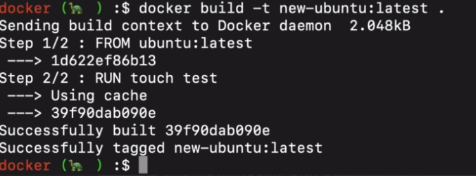

 | ステータスを確認すると

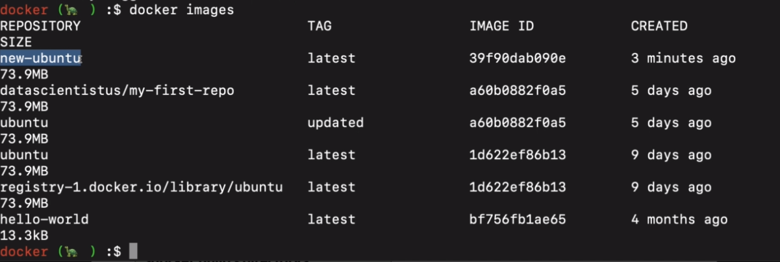

 | ちゃんと名前がついていることが分かる。

6 | ビルドしたDocker imageをrunする

 | 流れとしては今までやってきたことと同じで、5で作成したnew-ubuntuのImageをrunで実行し、
 | 中身にtestがあるかを確認するという流れである

 | まず、Imageのステータスを確認する。

 | ののちにrunで実行し、ｌｓコマンドでtestがあるかを確認する。

 | ここで、前回までで作っていたmy-firdt-repoというImageと比較する。

 | 中身を比較すると。どちらもubuntuの中にtesｔというファイルを作っているということが分かる。
 | ただし、new-ubuntuはdockerfileから、my-firdt-repoはDocker imageから作成しており、
 | 生成の仕方が違ってくる。

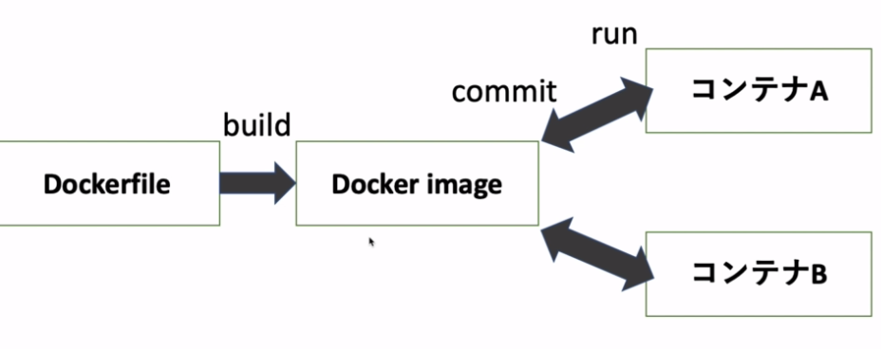

 | ここで、このコンテナの作成手順として最適なものはどちらかということを示す。

 | my-firdt-repoに関しては、Imageから作成しているのでコマンドで、testというファイルを作成しているので
 | 記録として残っていない。
 | しかし、new-ubuntuは、テキストベースのdockerfileから作成しているので、しっかりと文章として
 | 作成手順が残っているため、後者のほうが推奨される。
 | チームでDocker imageを更新していく場合は、dockerfileを更新していくほうがよい。

 | ただし、コンテナからDocker imageを更新していくほうが簡単なので、コンテナから更新しつつまとめて
 | dockerfileのメンテを進めるとよい。

7 | ここまでのまとめ

 | Dockerfileとは？

 | 1 | Docker imageの設計図で、DockerfileからDocker imageを作る。
 | 2 | "Dockerfile"というファイル名のテキストファイル
 | 3 | ”INSTRUCTION arguments"の形でずらーっと記載していく。

